상품제안서
모스니에 퓨어 UVC 미니 칫솔살균기 | 상품코드: S46669

 |  |  |  |  |  |  | 02-713-8555 | www.synergygift.co.kr
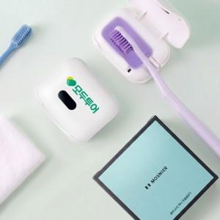

【상세/제작정보】

【인쇄/포장옵션】 | DTF컬러인쇄 / 포장지포장

【공급단가】 | 수량 | 30~ | 100~ | 500~ | 1,000~ | 3,000~
*VAT별도 | 단가 | 9,490원 | 9,000원 | 8,400원 | 8,250원 | 8,150원

【상품 URL】 | https://www.synergygift.co.kr:443/src/goods_detail.php?gdno=46669

